colas
COLA

PRIMERO en entrar, PRIMERO en salir
FIFO

 |  |  |  | 23 | 5 | 6 | 7

OPERACIONES COLAS |  |  | SALIDA |  |  |  |  | ENTRADA

encolar | < - > | queue | desencolar |  |  |  |  | encolar
desencolar | < - > | dequeue
estaVacia
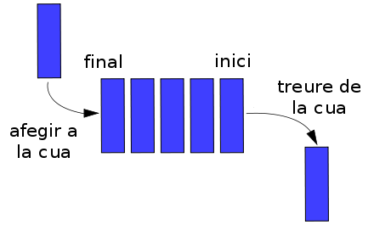
encolar | agrega el nodo como ultimo elemento de la cola
desencolar | elimina el nodo (free) a salir y retorna el valor de interes

